Explanation
Federal Department of Economic Affairs,
Education and Research Federal Office for National Economic Supply FONES
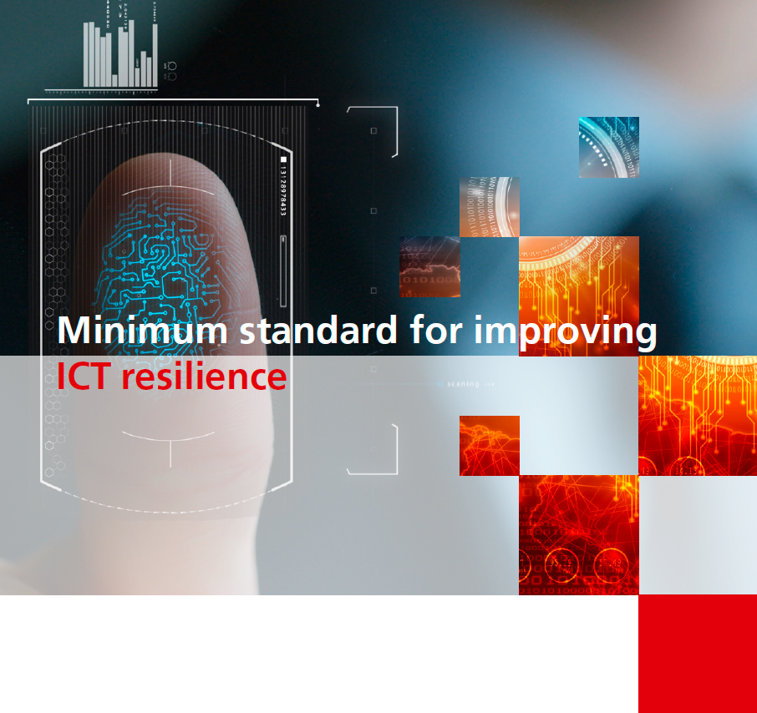
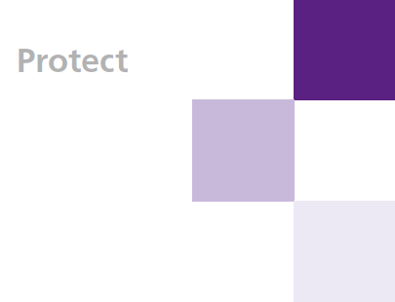
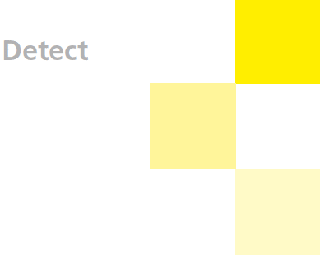
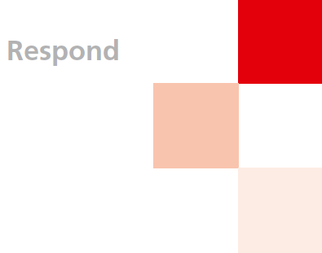
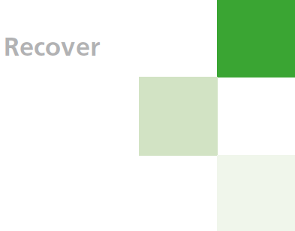

ICT-Minimum-Standard - Assessment Tool
Version 1.11 April 2023 - Update NIST SP 800-53 Rev.5 - ISO 27001 2022

How to use the assessment tool:
The assessment tool consists of 4 tabs (explanation, assessment, results and help functions). All 108 activities are classified in the "Assessment" tab in order to assess their own Maturity level. To do this, click on the corresponding cell in column D (Value assignment) and can select the corresponding value in the dropdown area: The definition of the values (Tier 0-4) can be found in the "Assistance Information" tab. In the adjoining column "Comments" you justify the defined Matura level for all 106 activities.

Darstellung der Resultate
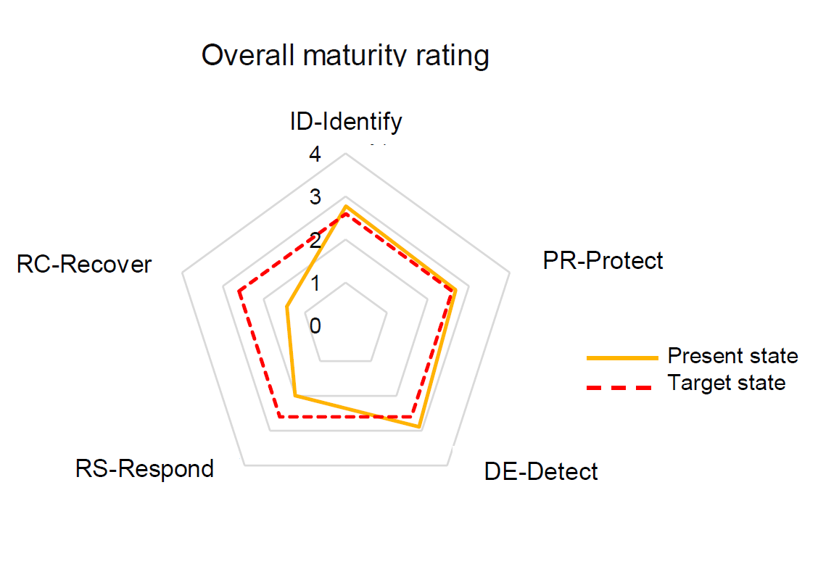 After all 108 activities have been evaluated, the results are displayed in the "Results" tab. The results are divided into an overall cyber security maturity rating and specific results for all 5 functions of the cyber security framework. The minimum ICT standard is considered to be met if the Overall Cyber Security Maturity Rating meets the minimum requirements (target):

Erklärung
Eidgenössisches Departement für Wirtschaft, Bildung und Forschung WBF Bundesamt für wirtschaftliche Landesversorgung BWL Fachbereich IKT
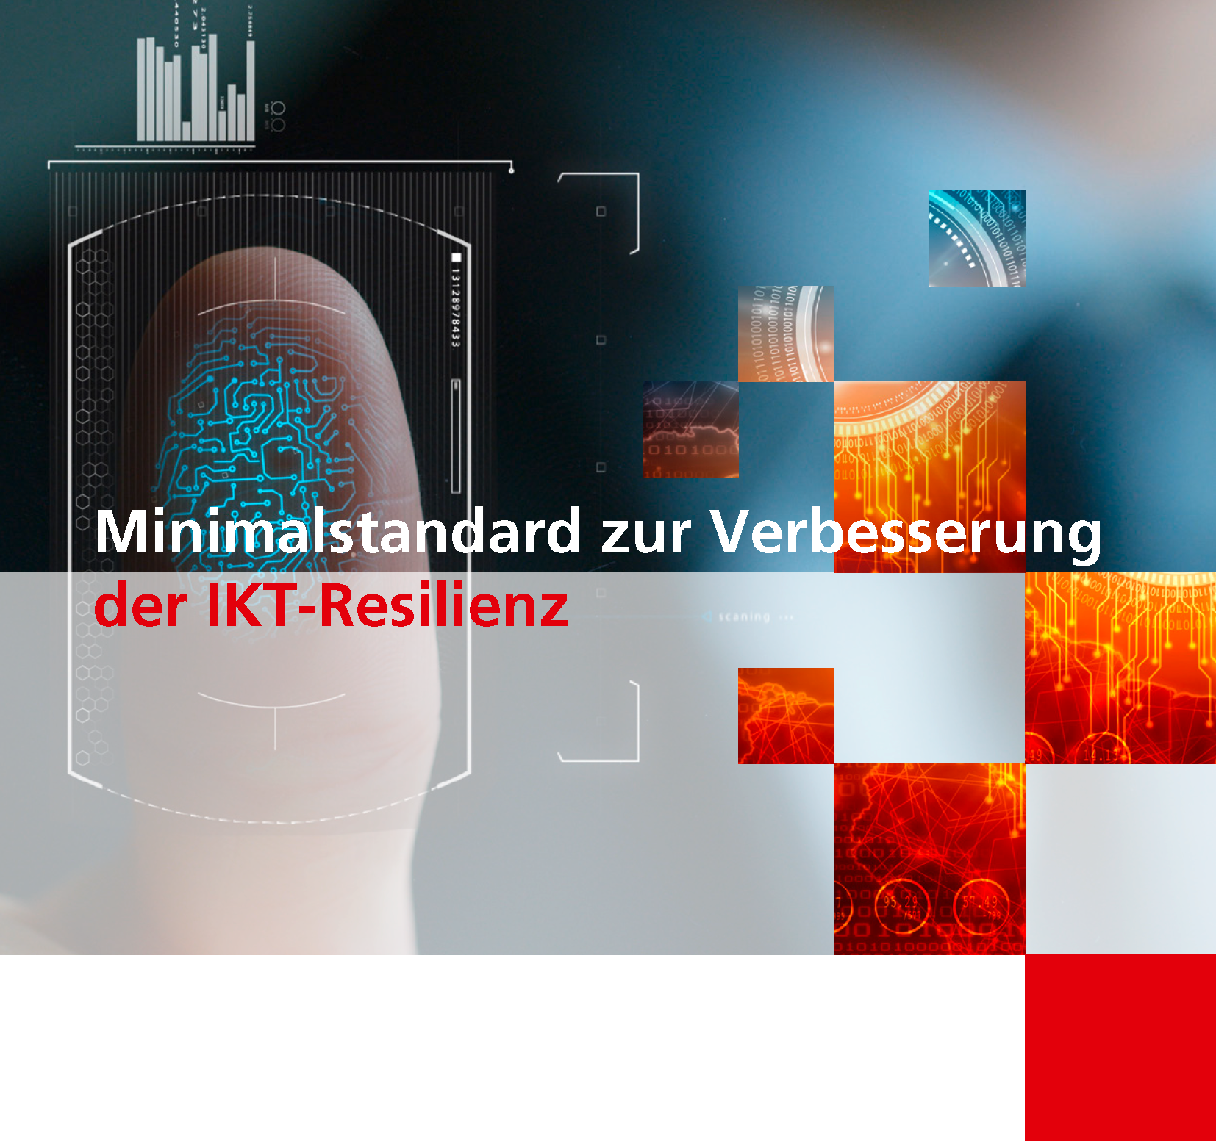

IKT-Minimalstandard - Assessment Tool
Version 1.11 April 2023 - Update NIST SP 800-53 Rev.5 - ISO 27001 2022

Anleitung und Erklärung zum Assessment-Tools
Das Assessment-Tool besteht aus 4 Registern (Erklärung, Assessment, Resultate und Hilfsfunktionen). Um das eigene Maturitätsniveau einzustufen werden alle 108 Aktivitäten im Reiter "Assessment" eingestuft. Dazu klicken Sie in der Spalte D (Bewertung) auf die entsprechende Zelle und können im Dropdown-Bereich den entsprechenden Wert auswählen: Die Definition der Werte (Tier 0-4) kann dem Reiter "Hilfsfunktionen" entnommen werden. In der nebenliegenden Spalte "Kommentare" begründen Sie das definierte Maturitätsniveau für alle 108 Aktivitäten.

Darstellung der Resultate
Nachdem alle 108 Aktivitäten bewertet wurden, werden die Resultate im Reiter "Resultate" dargestellt. Die Resultate sind in ein "Overall Cyber Security Maturity Rating" sowie spezifische Resultate zu allen 5 Funktionen des Cyber-Security Frameworks unterteilt. Der IKT-Minimalstandard gilt dann als erfüllt, wenn das "Overall Cyber Security Maturity Rating" den Minimalvorgaben (Soll) entspricht:

Explication
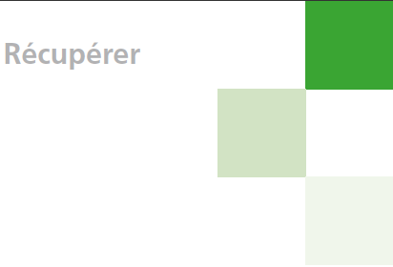
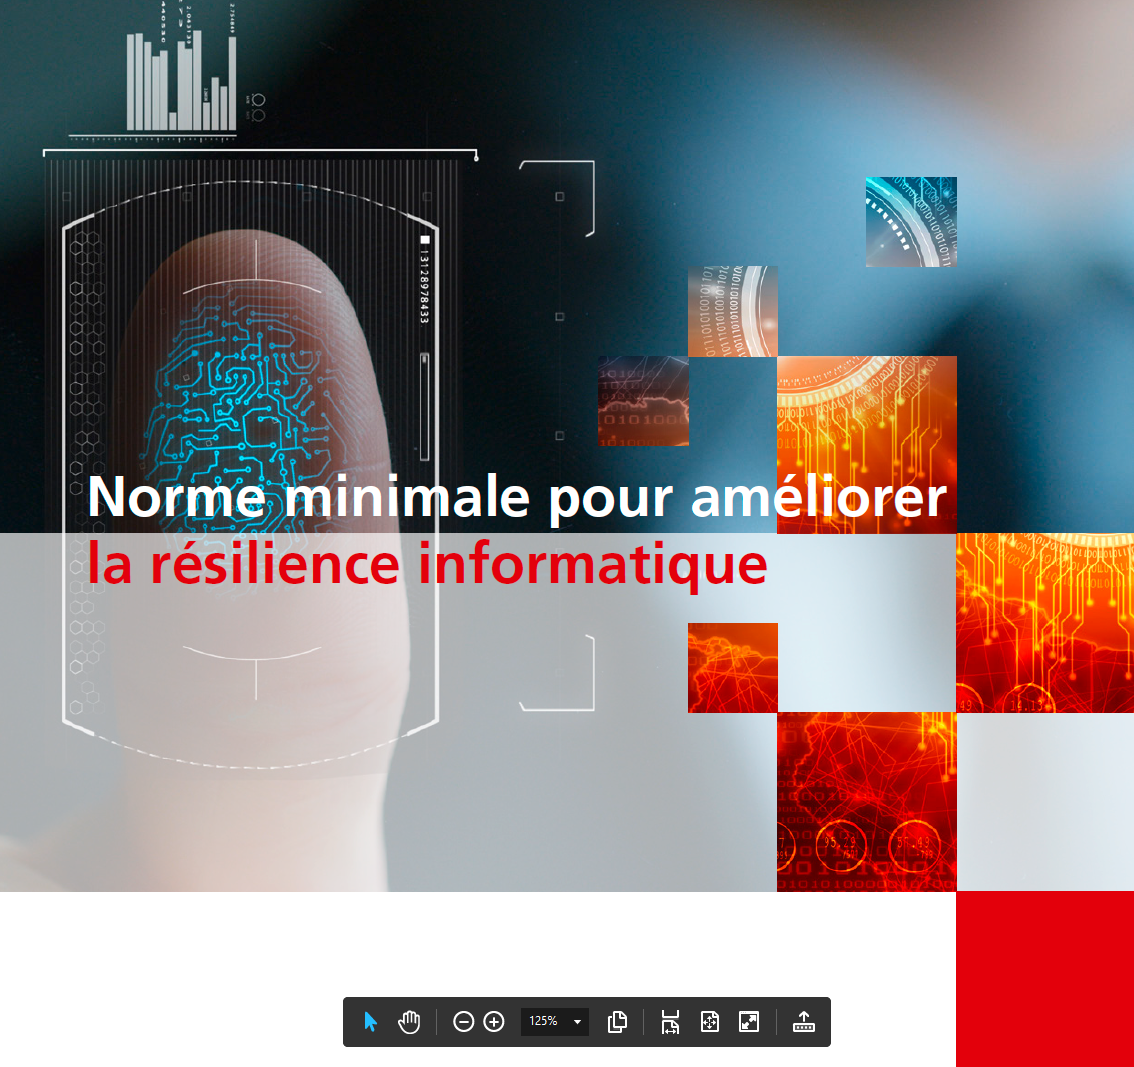
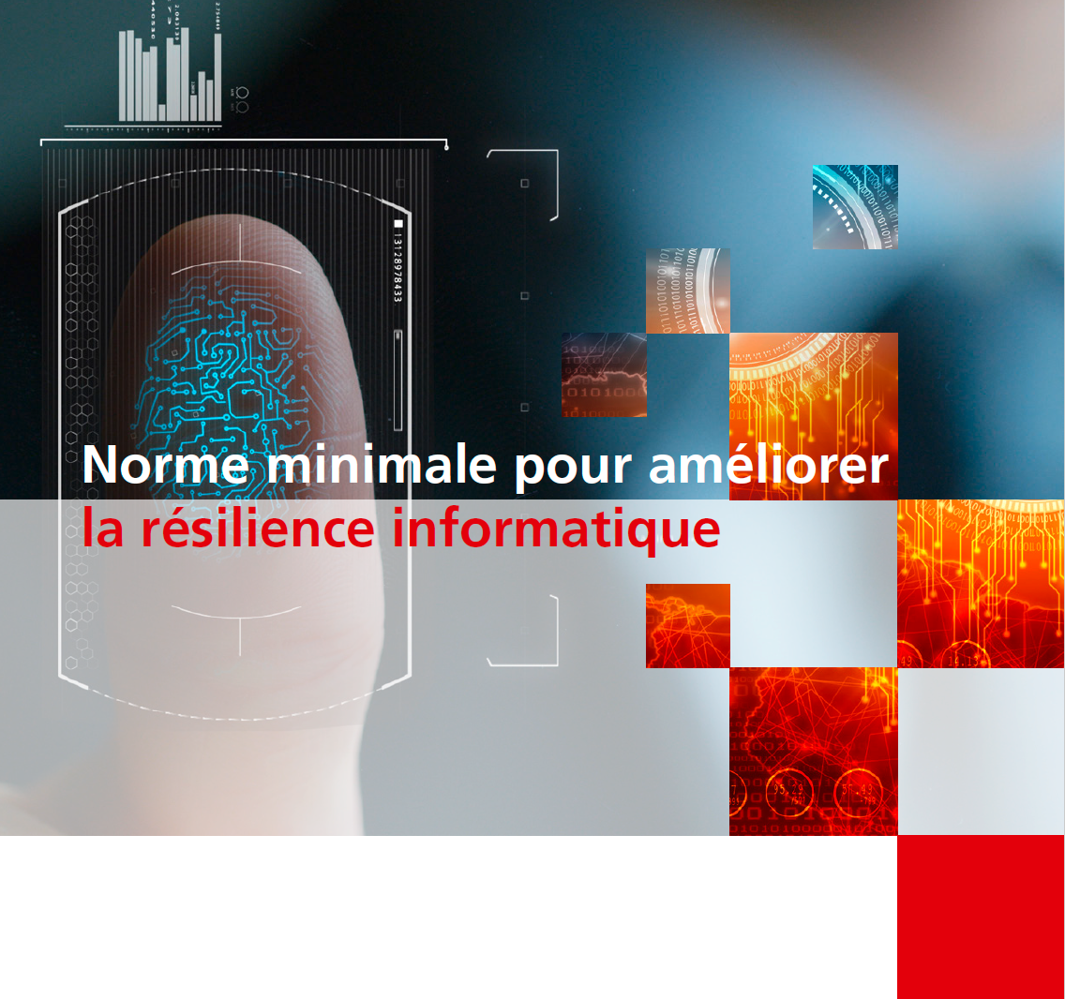
Département fédéral de l’économie de la formation et de la recherche DEFR
Office fédéral pour l’approvisionnement économique du pays OFAE
Norme minimale TIC - Outil d'évaluation
Version 1.11 Avril 2023 - Update NIST SP 800-53 Rev.5 - ISO 27001 2022

Instructions et explications concernant l'outil d'évaluation
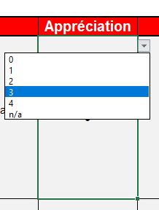 L'outil d'évaluation se compose de 4 onglets (explication, évaluation, résultats et fonctions d'aide). Toutes les 106 activités sont classées dans l'onglet "Évaluation" afin d'évaluer leur propre niveau de maturité. Pour ce faire, cliquez sur la cellule correspondante dans la colonne D (Affectation de valeur) et vous pouvez sélectionner la valeur correspondante dans la zone déroulante : La définition des valeurs (Tier 0-4) se trouve dans l'onglet "Fonctions auxiliaires". Dans la colonne "Commentaires", vous justifiez le niveau de maturité défini pour l'ensemble des 108 tâches.

Présentation des résultats
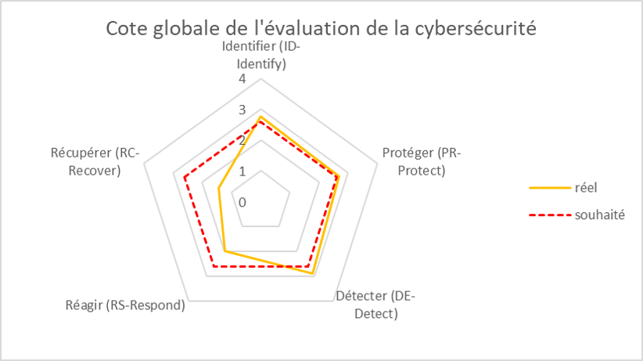 Une fois que toutes les 108 tâches ont été évaluées, les résultats sont affichés dans l'onglet "Résultats". Les résultats sont divisés en une évaluation globale de la maturité de la cybersécurité et des résultats spécifiques pour l'ensemble des 5 fonctions du cadre de cybersécurité. La norme minimale en matière de TIC est considérée comme satisfaite si la "Cote globale de l'évaluation de la cybersécurité" répond aux exigences minimales.

Spiegazione
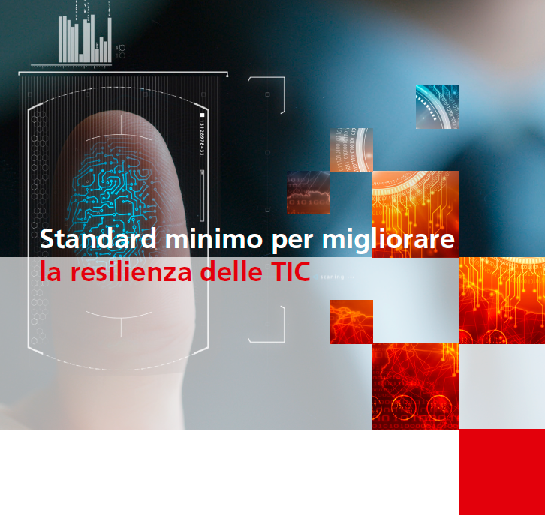

Dipartimento federale dell'economia,
della formazione e della ricerca DEFR
Ufficio federale per l'approvvigionamento economico del Paese UFAE
 | 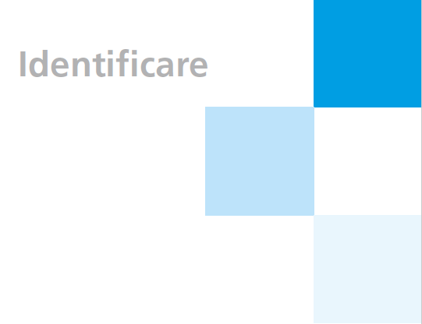
Standard minimo TIC - tool di valutazione
Version 1.11 Aprile 2023 - Update NIST SP 800-53 Rev.5 - ISO 27001 2022

Istruzione e spiegazione sullo strumento di valutazione (“Assessment Tool”)
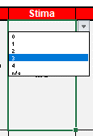 Lo strumento di valutazione è costituito da quattro registri (Istruzione, Assessment, Risultati e Funzioni di aiuto). Al fine di valutare il proprio livello di maturità, tutte le 108 attività vengono classificate nel rider “Assessment” con i valori tra 0 e 4. Quindi cliccare sulla cella corrispondente nella colonna D (Valutazione / “Rating”) e selezionare il valore corrispondente nell’area del menu a discesa. La definizione dei valori (Tier 0-4) può essere presa dal rider “Funzioni di aiuto”. | 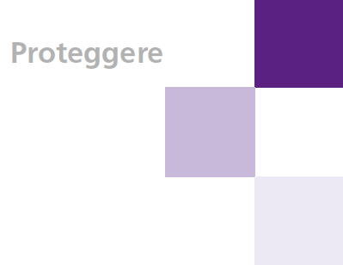

Presentazione dei resultati
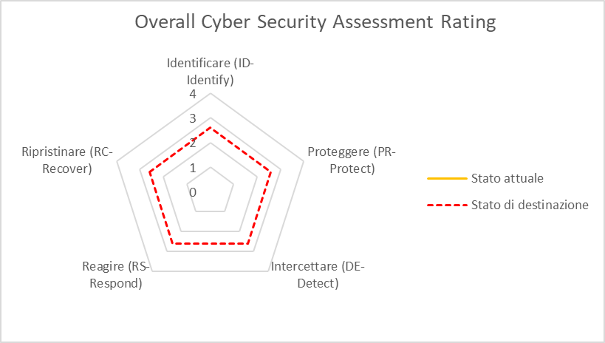 Dopo aver classificato tutte le 108 attività, i risultati vengono visualizzati nel rider “Risultati”. Tali vengono visualizzati come valori di panoramica sotto il termine "Overall Cyber Security Maturity Rating". | 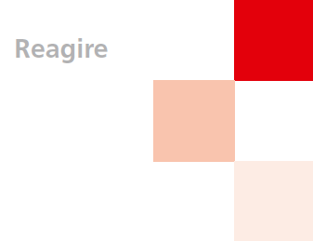 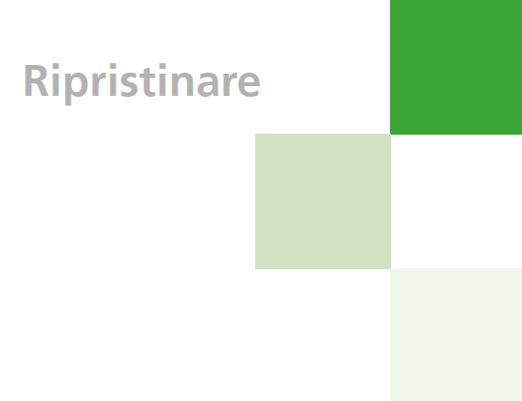

Assessment
Eidgenössisches Departement für Wirtschaft, Bildung und Forschung WBF Bundesamt für wirtschaftliche Landesversorgung BWL Fachbereich IKT

IKT-Minimalstandard - Assessment Tool

Function Funktion Thème Tema | Category Kategorie Catégorie Categoria | Subcategory Aktivität Tâches Mansione | Rating Bewertung Appréciation Stima | Comments Kommentare Commentaires Commenti | Empfehlungen BWL Priorisierung | Informative References Referenzen Références Riferimento
ID-Identify Identifizieren (ID-Identify) Identifier (ID-Identify) Identificare (ID-Identify) | Asset Management (ID.AM): The data, personnel, devices, systems, and facilities that enable the organization to achieve business purposes are identified and managed consistent with their relative importance to business objectives and the organization’s risk strategy. Inventar Management (Assest Management ID.AM) Die Daten, Personen, Geräte, Systeme und Anlagen, einer Organisation sind in einer Art und Weise identifiziert, katalogisiert und bewertet, die ihrer Kritikalität hinsichtlich der zu erfüllenden Geschäftsprozesse, sowie der Risikostrategie der Organisation entspricht. Inventaire et organisation (Asset Management ID.AM) Les données, les personnes, les appareils, les systèmes et les installations d’une entreprise sont identifiés, catalogués et évalués. L’évaluation se fait en fonction de leur criticité pour les processus opérationnels à mettre en place et de la stratégie de l’entreprise en matière de risque. Gestione dell’inventario (Asset Management ID:AM): Dati, persone, apparecchi, sistemi e impianti di un organismo o di un’impresa sono identificati, catalogati e valutati. La valutazione deve corrispondere alla loro criticità in relazione alle procedure operative da attuare e alla strategia di rischio adottata. | ID.AM-1: Draw up an inventory-taking process which ensures that you have a complete inventory of all your ICT assets at all times. Erarbeiten Sie einen Inventarisierungsprozess welcher sicherstellt, dass zu jedem Zeitpunkt ein vollständiges Inventar Ihrer IKT-Betriebsmittel (Assets) vorhanden ist. Développez un processus d’inventaire garantissant en permanence un recensement exhaustif de vos équipements TIC (Asset). Definite una procedura che garantisca la costante presenza di un inventario completo dei vostri strumenti operativi TIC (asset). | n/a |  | Hoch | · CIS CSC 1
 |  |  |  |  |  | · COBIT 5 BAI09.01, BAI09.02
 |  |  |  |  |  | · ISA 62443-2-1:2009 4.2.3.4
 |  |  |  |  |  | · ISA 62443-3-3:2013 SR 7.8
 |  |  |  |  |  | · ISO/IEC 27001:2022 A.5.9
 |  |  |  |  |  | · ISO/IEC 27019:2013 7.1.1, 7.1.2
 |  |  |  |  |  | · NERC CIP-002
 |  |  |  |  |  | · BSI-Standard 100-2, Kapitel 4.2 Strukturanalyse, M 2.225 Zuweisung der Verantwortung für Informationen, Anwendungen und IT-Komponenten
 |  |  |  |  |  | · NIST SP 800-53 Rev. 5 CM-8, PM-5
 |  | ID.AM-2: Produce an inventory of all of the software platforms/licences and applications within your organisation. Inventarisieren Sie all ihre Softwareplattformen / -Lizenzen und Applikationen innerhalb Ihrer Organisation. Inventoriez toutes les plateformes, licences et applications logicielles dans votre entreprise. Inventariate tutte le piattaforme/licenze e applicazioni di software all’interno dell’organismo. | n/a |  | High | · CIS CSC 2
 |  |  |  |  |  | · COBIT 5 BAI09.01, BAI09.02, BAI09.05
 |  |  |  |  |  | · ISA 62443-2-1:2009 4.2.3.4
 |  |  |  |  |  | · ISA 62443-3-3:2013 SR 7.8
 |  |  |  |  |  | · ISO/IEC 27001:2022 A.5.9, A.5.32
 |  |  |  |  |  | · ISO/IEC 27019:2013 7.1.1, 7.1.2
 |  |  |  |  |  | · NERC CIP-002
 |  |  |  |  |  | · BSI-Standard 100-2, Kapitel 4.2 Strukturanalyse, M 2.225 Zuweisung der Verantwortung für Informationen, Anwendungen und IT-Komponenten
 |  |  |  |  |  | · NIST SP 800-53 Rev. 5 CM-8
 |  | ID.AM-3: Catalogue all of your internal communication and data flows. Organisatorische Kommunikation und Datenflüsse werden abgebildet. Listez tous les flux de communication et de transferts de données en interne. Catalogate tutti i flussi di comunicazione e di dati interni. | n/a |  | Medium | · CIS CSC 12
 |  |  |  |  |  | · COBIT 5 DSS05.02
 |  |  |  |  |  | · ISA 62443-2-1:2009 4.2.3.4
 |  |  |  |  |  | · ISO/IEC 27001:2022 A.5.14
 |  |  |  |  |  | · ISO/IEC 27019:2013 7.2.1
 |  |  |  |  |  | · NERC CIP-005
 |  |  |  |  |  | · BSI-Standard M 2.393 Regelung des Informationsaustausches
 |  |  |  |  |  | · NIST SP 800-53 Rev. 5 AC-4, CA-3, CA-9, PL-8, SA-17
 |  | ID.AM-4: Catalogue all external ICT systems that are relevant to your organisation. Externe Informationssysteme werden katalogisiert. Listez tous les systèmes TIC externes cruciaux pour votre entreprise. Catalogate tutti i sistemi TIC esterni pertinenti per il vostro organismo o la vostra impresa. | n/a |  | Medium | · CIS CSC 12
 |  |  |  |  |  | · COBIT 5 APO02.02, APO10.04, DSS01.02
 |  |  |  |  |  | · ISO/IEC 27001:2022 A.5.9, A.7.9
 |  |  |  |  |  | · ISO/IEC 27019:2013 7.2.1
 |  |  |  |  |  | · NERC CIP-002
 |  |  |  |  |  | · BSI-Standard B 2.10 Mobiler Arbeitsplatz
 |  |  |  |  |  | · NIST SP 800-53 Rev. 5 AC-20, PM-5, SA-9
 |  | ID.AM-5: Resources (e.g., hardware, devices, data, time, personnel, and software) are prioritized based on their classification, criticality, and business value Ressourcen (z. B. Hardware, Geräte, Daten, Zeit, Personal und Software) werden basierend auf ihrer Klassifizierung, Kritikalität und ihrem Geschäftswert priorisiert. Les ressources (par exemple, le hardware, les équipements, les données, le temps, le personnel et les softwares) sont classées par ordre de priorité en fonction de leur classification, de leur criticité et de leur valeur pour l'entreprise Le risorse (ad esempio, hardware, dispositivi, dati, tempo, personale e software) vengono classificate in base alla loro classificazione, criticità e valore aziendale. | n/a |  | Medium | · CIS CSC 13, 14
 |  |  |  |  |  | · COBIT 5 APO03.03, APO03.04, APO12.01, BAI04.02, BAI09.02
 |  |  |  |  |  | · ISA 62443-2-1:2009 4.2.3.6
 |  |  |  |  |  | · ISO/IEC 27001:2022 A.5.9, A.5.12, Clause 7.1
 |  |  |  |  |  | · ISO/IEC 27019:2013 7.2.1
 |  |  |  |  |  | · NERC CIP-002
 |  |  |  |  |  | · BSI-Standard BSI-Standard 100-2, Kapitel 4.3 Schutzbedarfsfeststellung
 |  |  |  |  |  | · NIST SP 800-53 Rev. 5 CP-2, RA-2, RA-9, SA-20, SC-6
 |  | ID.AM-6: Cybersecurity roles and responsibilities for the entire workforce and third-party stakeholders (e.g., suppliers, customers, partners) are established. Cybersecurity-Rollen und -Verantwortlich-keiten für die gesamte Belegschaft und externe Stakeholder (z. B. Lieferanten, Kunden, Partner) sind festgelegt. Les rôles et responsabilités de l’ensemble du personnel et des parties prenantes externes (p.ex. Fournisseurs, clients, partenaires) sont établies. Vengono stabiliti i ruoli e le responsabilità in materia di cybersecurity per l'intera forza lavoro e per gli stakeholder terzi (ad esempio, fornitori, clienti, partner). | n/a |  | High | · CIS CSC 17, 19
 |  |  |  |  |  | · COBIT 5 APO01.02, APO07.06, APO13.01, DSS06.03
 |  |  |  |  |  | · ISA 62443-2-1:2009 4.3.2.3.3
 |  |  |  |  |  | · ISO/IEC 27001:2022 A.5.2, A.5.3, Clause 7.2
 |  |  |  |  |  | · ISO/IEC 27019:2013 8.1.1
 |  |  |  |  |  | · NERC CIP-003
 |  |  |  |  |  | · BSI-Standard BSI-Standard 100-2, Kapitel 3.4.2 Aufbau der Informationssicherheitsorganisation, M 2.193 Aufbau einer geeigneten Organisationsstruktur für Informationssicherheit
 |  |  |  |  |  | · NIST SP 800-53 Rev. 5 CP-2, PS-7, PM-2, PM-29
 | ID.AM Subrating
 | Business Environment (ID.BE) The business’s objectives, tasks and activities are rated and prioritised. This information is used as a basis for allocating responsibilities Geschäftsumfeld (Business Environment ID.BE) Die Ziele, Aufgaben und Aktivitäten des Unternehmens sind priorisiert und bewertet. Diese Informationen dienen als Grundlage für die Zuweisung der Verantwortlichkeiten hinsichtlich Cybersicherheit und Risikomanagement. Environnement de l’entreprise (Business Environment ID.BE) Les objectifs, les tâches et les activités de l’entreprise sont hiérarchisés et évalués. Cette information sert à répartir les responsabilités. Ambiente operativo (Business environment ID.BE) Obiettivi, mansioni e attività dell’impresa sono definiti in ordine di priorità e valutati. Queste informazioni servono da riferimento per l’attribuzione delle responsabilità. | ID.BE-1: Identify, document and communicate the exact role of your business within the (critical) supply chain. Die Rolle Ihres Unternehmens innerhalb der (kritischen) Versorgungskette ist identifiziert, dokumentiert und kommuniziert. Définissez, documentez et communiquez le rôle exact de votre entreprise dans la chaîned’approvisionnement (critique). Identificate, documentate e comunicate il ruolo esatto del vostro organismo o della vostra impresa all’interno della catena di approvvigionamento (critica). | n/a |  | Medium | · COBIT 5 APO08.01, APO08.04, APO08.05, APO10.03, APO10.04, APO10.05
 |  |  |  |  |  | · ISO/IEC 27001:2022 A.5.21, A.5.23, A.8.30
 |  |  |  |  |  | · NERC CIP-003
 |  |  |  |  |  | · BSI-Standard B 1.11 Outsourcing, M 2.256 Planung und Aufrechterhaltung der Informationssicherheit im laufenden Outsourcing-Betrieb
 |  |  |  |  |  | · NIST SP 800-53 Rev. 5 SR-1, SR-3
 |  | ID.BE-2: The importance of the organisation as a critical infrastructure operator, and its position within the critical sector, is identified and communicated. Die Bedeutung der Organisation als kritische Infrastruktur und ihre Position innerhalb des kritischen Sektors ist identifiziert und kommuniziert. Identifiez et communiquez l’importance de votre entreprise en tant qu’infrastructure vitale et sa position dans le secteur critique. Il significato dell’organismo o dell’impresa come infrastrutture critiche e la loro posizione all’interno del settore sono identificati e comunicati. | n/a |  | Medium | · COBIT 5 APO02.06, APO03.01
...

Results
(Berechnungsgrundlagen und -hilfen / Grafische Darstellung und Auswertung)

Overall Cyber Security Maturity Gesamtreife der Cybersicherheit Cote globale de l'évaluation de la cybersécurité Overall Cyber Security Assessment Rating
 | Present State Ist réel Stato attuale | Ø | Target State Soll souhaité Stato di destinazione
ID-Identify Identifizieren (ID-Identify) Identifier (ID-Identify) Identificare (ID-Identify) | 0.0 |  | 2.6
PR-Protect Schützen (PR-Protect) Protéger (PR-Protect) Proteggere (PR-Protect) | 0.0 |  | 2.6
DE-Detect Erkennen (DE-Detect) Détecter (DE-Detect) Intercettare (DE-Detect) | 0.0 |  | 2.6
RS-Respond Reagieren (RS-Respond) Réagir (RS-Respond) Reagire (RS-Respond) | 0.0 |  | 2.6
RC-Recover Wiederherstellen (RC-Recover) Récupérer (RC-Recover) Ripristinare (RC-Recover) | 0.0 |  | 2.6
Overall Cyber Security Maturity Gesamtreife der Cybersicherheit Cote globale de l'évaluation de la cybersécurité Overall Cyber Security Assessment Rating | Present State Ist réel Stato attuale | Target State Soll souhaité Stato di destinazione
ID-Identify Identifizieren (ID-Identify) Identifier (ID-Identify) Identificare (ID-Identify) | #VALUE! | 2.6
PR-Protect Schützen (PR-Protect) Protéger (PR-Protect) Proteggere (PR-Protect) | #VALUE! | 2.6
DE-Detect Erkennen (DE-Detect) Détecter (DE-Detect) Intercettare (DE-Detect) | #VALUE! | 2.6
RS-Respond Reagieren (RS-Respond) Réagir (RS-Respond) Reagire (RS-Respond) | #VALUE! | 2.6
RC-Recover Wiederherstellen (RC-Recover) Récupérer (RC-Recover) Ripristinare (RC-Recover) | #VALUE! | 2.6

ID-Identify Identifizieren (ID-Identify) Identifier (ID-Identify) Identificare (ID-Identify)
 | Present State Ist réel Stato attuale | Ø | Target State Soll souhaité Stato di destinazione
Asset management Inventar Management Inventaire et organisation Estione dell’inventario | 0.0 |  | 2.6
Business environment Geschäftsumfeld Environnement de l’entreprise Ambiente operativo | 0.0 |  | 2.6
Governance Règles Direttive | 0.0 |  | 2.6
Risk assessment Risikomanagement Analyse de risque Analisi dei rischi | 0.0 |  | 2.6
Risk management strategy Risikomanagement Strategie Stratégie pour gérer les risques Strategia di gestione dei rischi | 0.0 |  | 2.6
Supply chain risk management Lieferketten Risikomanagement Gestion des risques liés à la chaîne d’approvisionnement Gestione dei rischi della catena di fornitori | 0.0 |  | 2.6
ID-Identify Identifizieren (ID-Identify) Identifier (ID-Identify) Identificare (ID-Identify) | Present State Ist réel Stato attuale | Target State Soll souhaité Stato di destinazione
Asset management Inventar Management Inventaire et organisation Estione dell’inventario |  | 2.6
Business environment Geschäftsumfeld Environnement de l’entreprise Ambiente operativo |  | 2.6
Governance Règles Direttive |  | 2.6
Risk assessment Risikomanagement Analyse de risque Analisi dei rischi |  | 2.6
Risk management strategy Risikomanagement Strategie Stratégie pour gérer les risques Strategia di gestione dei rischi |  | 2.6
Supply chain risk management Lieferketten Risikomanagement Gestion des risques liés à la chaîne d’approvisionnement Gestione dei rischi della catena di fornitori |  | 2.6
ID Subrating | #VALUE! | 2.6

PR - Protect Schützen (PR - Protect) Protéger (PR - Protect) Proteggere (PR - Protect)
 | Present State Ist réel Stato attuale | Ø | Target State Soll souhaité Stato di destinazione
Access management Zugriffsmanagement und -steuerung Gestion des accès Gestione dell’inventario | 0.0 |  | 2.6
Awareness and Training Sensibilisation et formation Sensibilizzazione e formazione | 0.0 |  | 2.6
Data security Datensicherheit Sécurité des données Sicurezza dati | 0.0 |  | 2.6
Information protection processes and procedures Schutz von Daten Protection des données Protezione di dati | 0.0 |  | 2.6
Maintenance Manutenzione | 0.0 |  | 2.6
Protective Technology Technologie de protection Impiego di tecnologie di protezione | 0.0 |  | 2.6
PR - Protect Schützen (PR - Protect) Protéger (PR - Protect) Proteggere (PR - Protect) | Present State Ist réel Stato attuale | Target State Soll souhaité Stato di destinazione
Access management Zugriffsmanagement und -steuerung Gestion des accès Gestione dell’inventario |  | 2.6
Awareness and Training Sensibilisation et formation Sensibilizzazione e formazione |  | 2.6
Data security Datensicherheit Sécurité des données Sicurezza dati |  | 2.6
Information protection processes and procedures Schutz von Daten Protection des données Protezione di dati |  | 2.6
Maintenance Manutenzione |  | 2.6
Protective Technology Technologie de protection Impiego di tecnologie di protezione |  | 2.6
PR Subrating | #VALUE! | 2.6

DE - Detect Detektieren (DE - Detect) Détecter (DE - Detect) Intercettare (DE - Detect)
 | Present State Ist réel Stato attuale | Ø | Target State Soll souhaité Stato di destinazione
Anomalies and events Vorfälle Anomalies et incidents Anomalie ed eventi | 0.0 |  | 2.6
Security continous monitoring Überwachung Surveillance Controllo | 0.0 |  | 2.6
Detection Processes Processus de détection Procedure di intercettazione | 0.0 |  | 2.6
DE - Detect Detektieren (DE - Detect) Détecter (DE - Detect) Intercettare (DE - Detect) | Present State Ist réel Stato attuale | Target State Soll souhaité Stato di destinazione
Anomalies and events Vorfälle Anomalies et incidents Anomalie ed eventi |  | 2.6
Security continous monitoring Überwachung Surveillance Controllo |  | 2.6
Detection Processes Processus de détection Procedure di intercettazione |  | 2.6
DE Subrating | #VALUE! | 2.6

RS - Respond Reagieren (RS - Respond) Réagir (RS - Respond) Reagire (RS - Respond)
 | Present State Ist réel Stato attuale | Ø | Target State Soll souhaité Stato di destinazione
Response Planning Plan d’intervention Piano di reazione | 0.0 |  | 2.6
Communications Kommunikation Communication Comunicazione | 0.0 |  | 2.6
Analysis Analyse Analyses Analisi | 0.0 |  | 2.6
Mitigation Circonscrire les dommages Diminuzione del danno | 0.0 |  | 2.6
Improvements Verbesserungen Améliorations Miglioramenti | 0.0 |  | 2.6
RS - Respond Reagieren (RS - Respond) Réagir (RS - Respond) Reagire (RS - Respond) | Present State Ist réel Stato attuale | Target State Soll souhaité Stato di destinazione
Response Planning Plan d’intervention Piano di reazione |  | 2.6
Communications Kommunikation Communication Comunicazione |  | 2.6
Analysis Analyse Analyses Analisi |  | 2.6
Mitigation Circonscrire les dommages Diminuzione del danno |  | 2.6
Improvements Verbesserungen Améliorations Miglioramenti |  | 2.6
RS Subrating | #VALUE! | 2.6

RC - Recover Wiederherstellen (RC - Recover) Récupérer (RC - Recover) Ripristinare (RC - Recover)
 | Present State Ist réel Stato attuale | Ø | Target State Soll souhaité Stato di destinazione
Recovery planning Wiederherstellungsplanung Plan de restauration Piano di ripristino | 0.0 |  | 2.6
Improvements Verbesserungen Améliorations Miglioramenti | 0.0 |  | 2.6
Communications Kommunikation Communication Comunicazione | 0.0 |  | 2.6
RC - Recover Wiederherstellen (RC - Recover) Récupérer (RC - Recover) Ripristinare (RC - Recover) | Present State Ist réel Stato attuale | Target State Soll souhaité Stato di destinazione
Recovery planning Wiederherstellungsplanung Plan de restauration Piano di ripristino |  | 2.6
Improvements Verbesserungen Améliorations Miglioramenti |  | 2.6
Communications Kommunikation Communication Comunicazione |  | 2.6
RC Subrating | #VALUE! | 2.6

